Каталог ГипсоДелка
ГИПСОДЕЛКА Каталог декоративной плитки и 3D-панелей

Фото | Название | Размеры | Цена
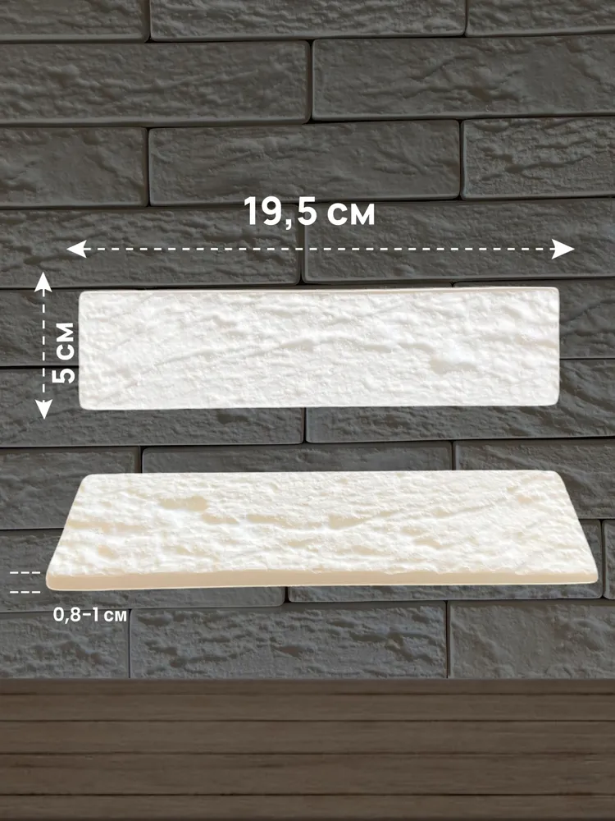 | Декоративный кирпич | 195 × 50 мм, толщина 8-10мм | От 1300р кв.м
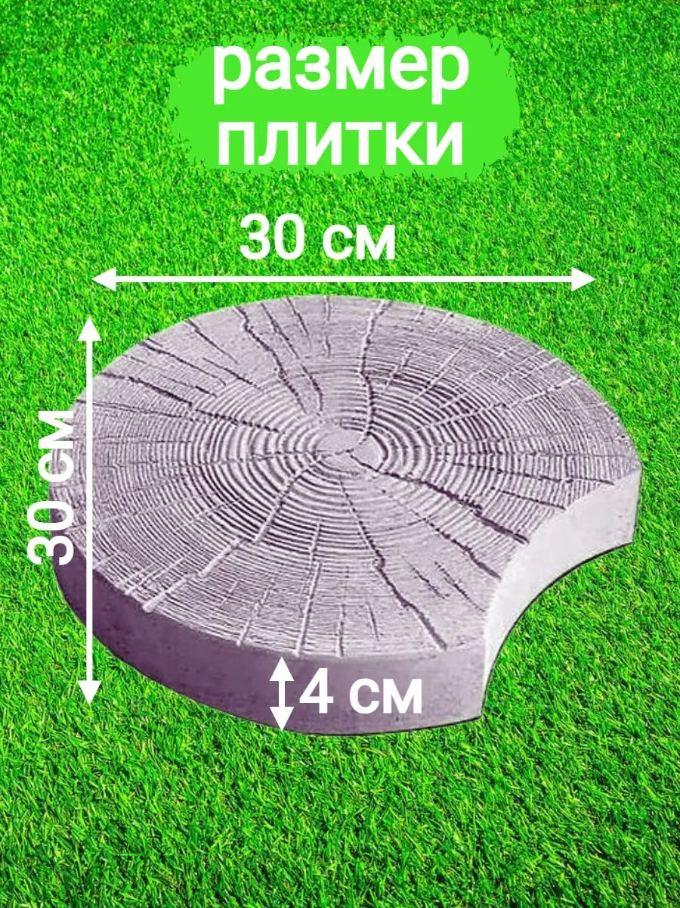 | Садовая дорожка «Спил дерева» | 300 × 300 мм, толщина 40 мм | от 800р шт
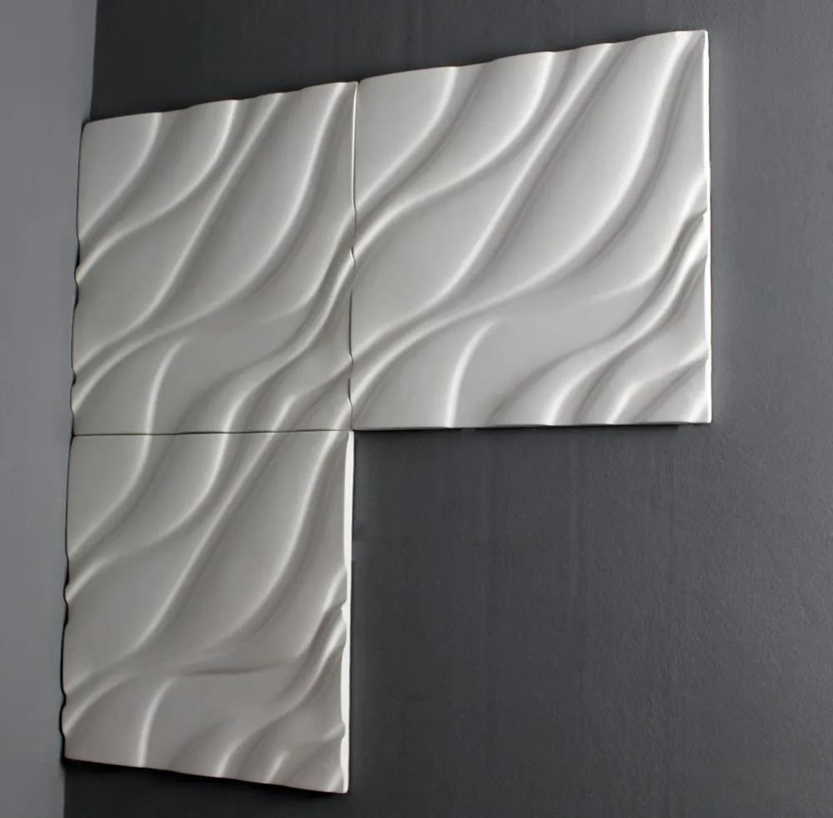 | 3D панель «Волна» | 415х415мм, толщина 20мм | от 1500р шт |  | 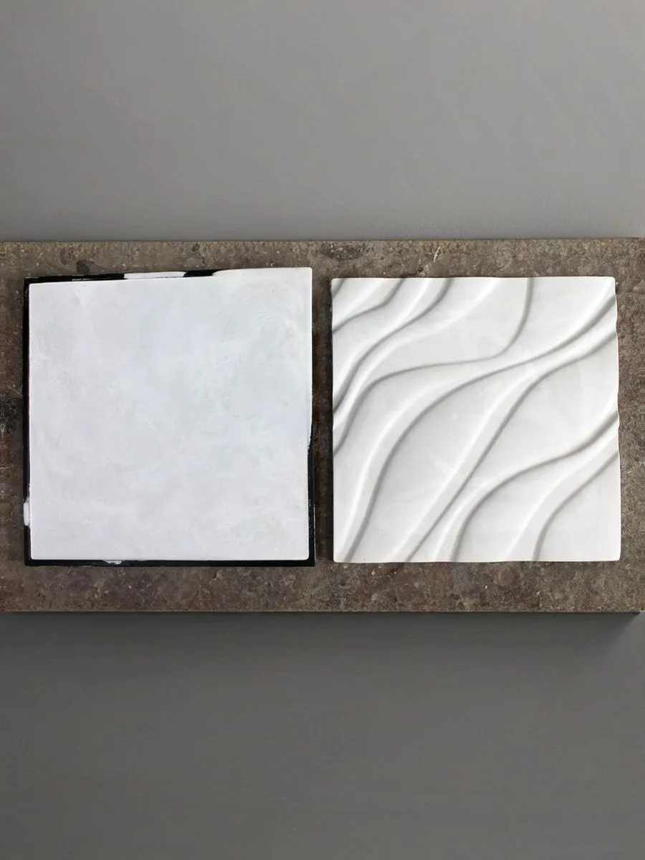
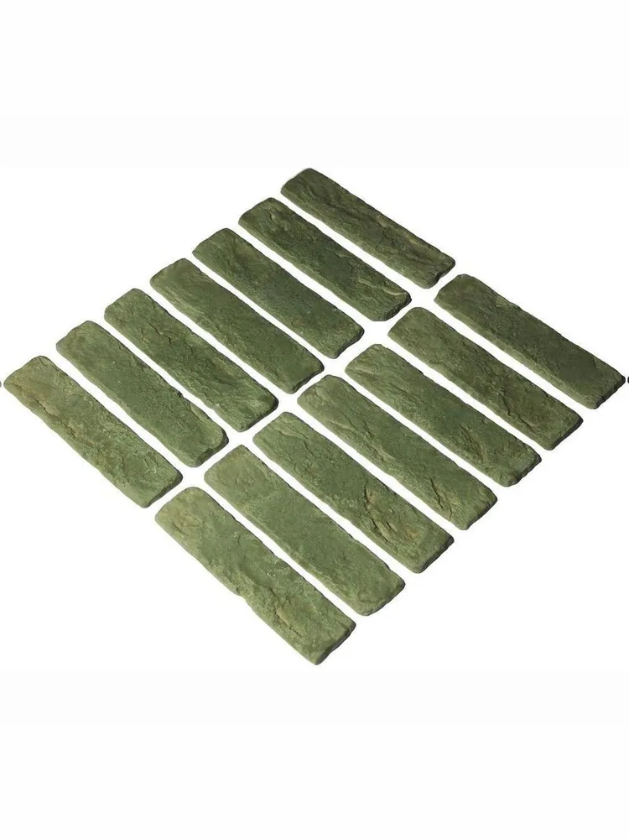 | Декоративный кирпич | 400х470мм, толщина 20 мм | от 1500р кв.м
 | Декоративная плитка Модель 1 и Модель 2 | Модель 1 — 150х150мм, толщина 12мм Модель 2 — 100х100мм, толщина 13мм | от 900р шт — Модель 1 От 600р шт — Модель 2 | 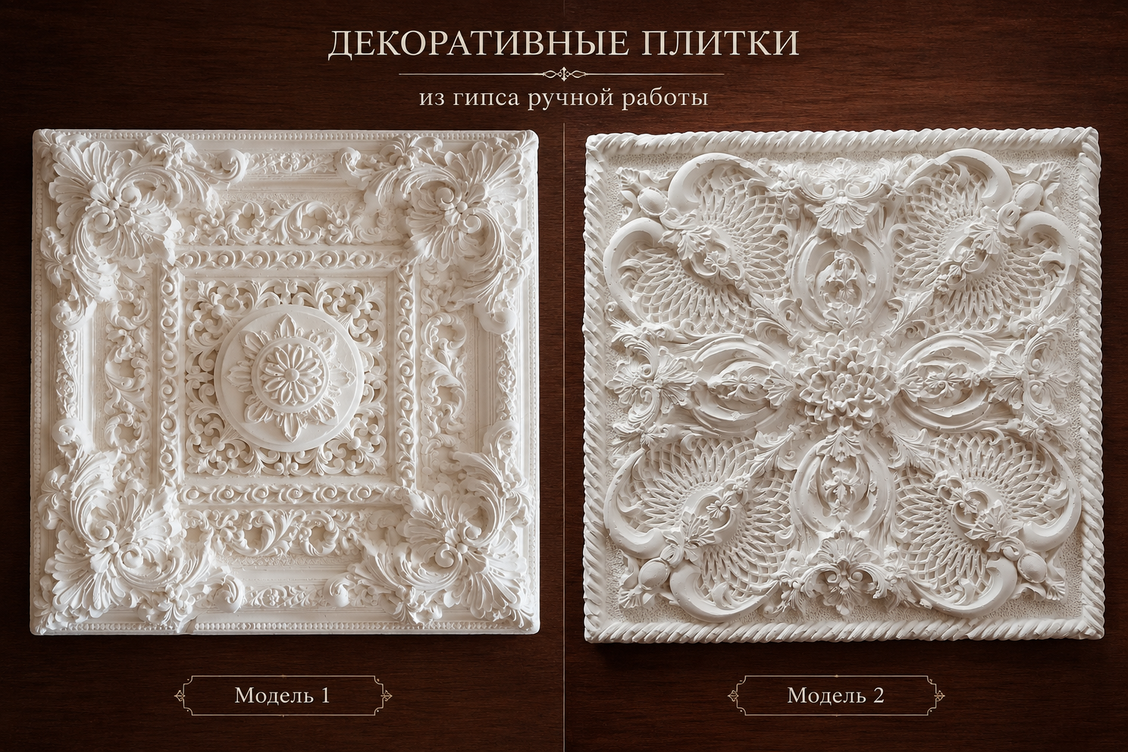
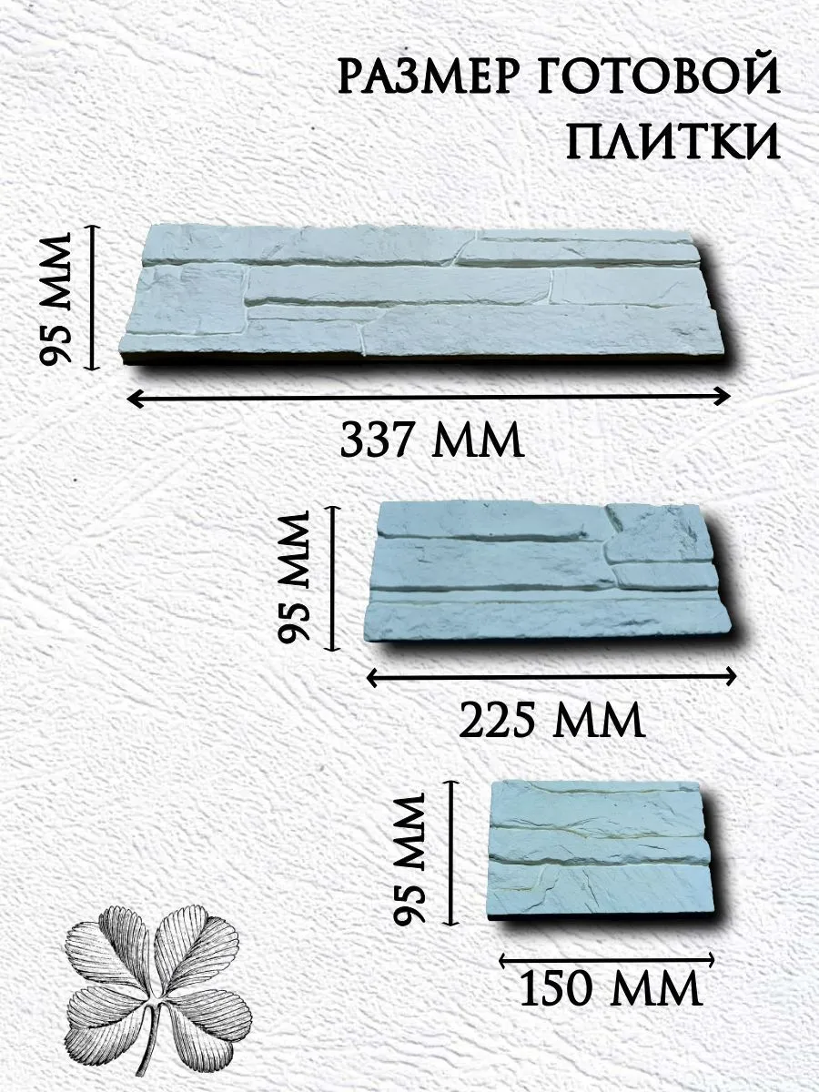 | Декоративный камень | 337×95 мм, 225×95 мм, 150×95 мм, толщина 12мм | От 2000р кв.м |  | 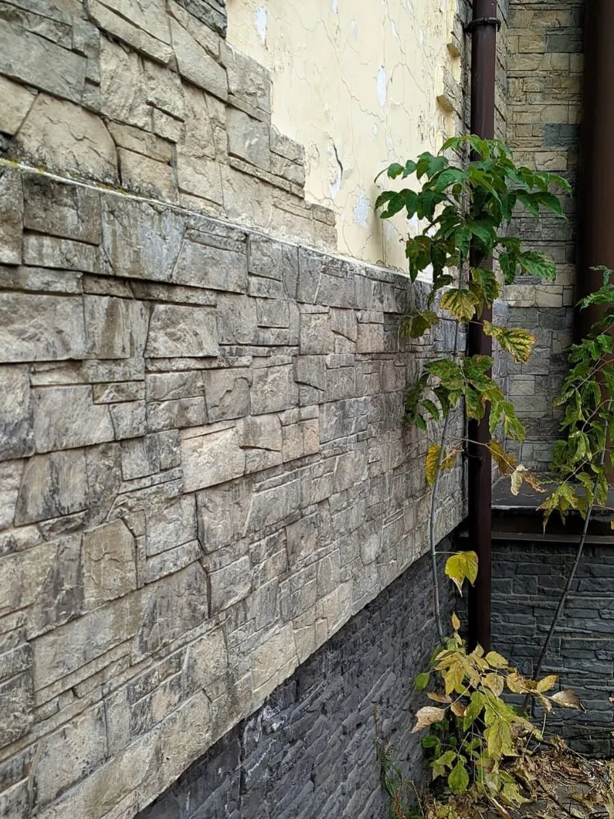
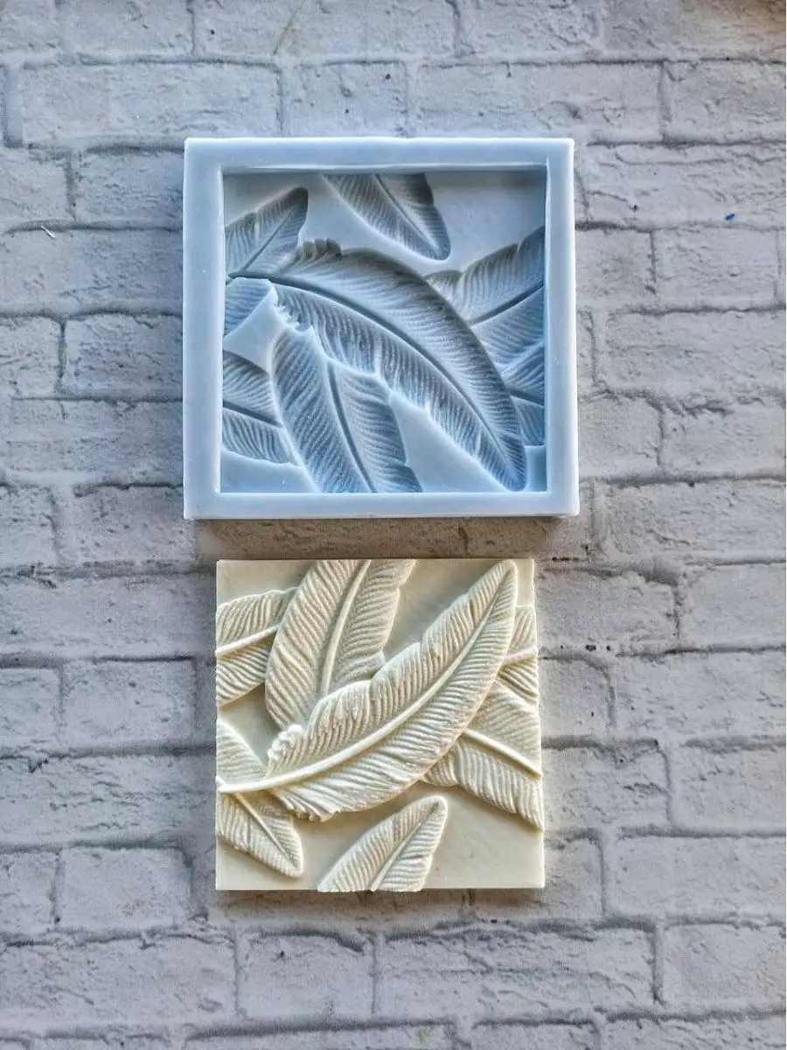 | Декоративная плитка Перья | 120х120мм, толщина 15мм | от 400р шт |  | 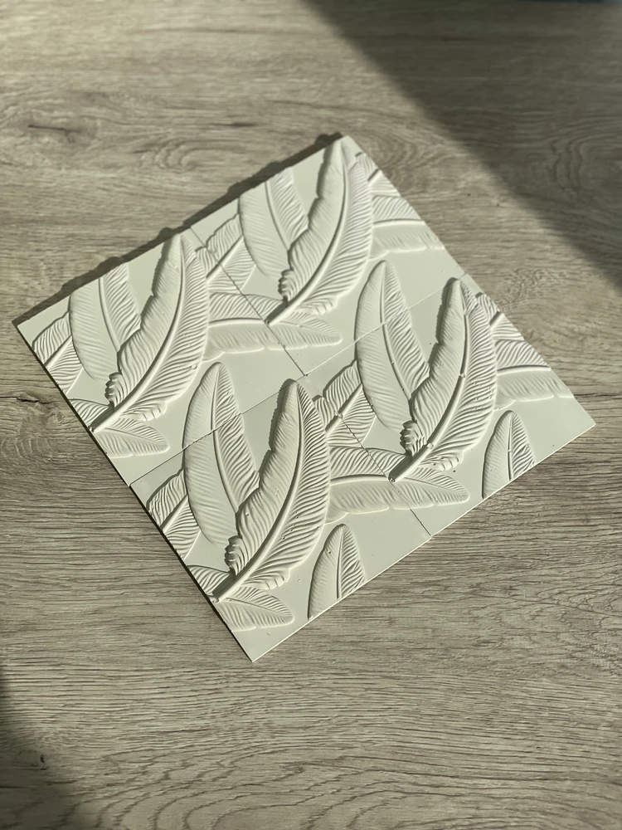

Скидки идут при заказе от 10кв.м — 5%
От 30кв.м — 10%
От 50кв.м — 15%

от 10шт — 5%
от 30шт — 10%
от 50шт — 15%

